Узб
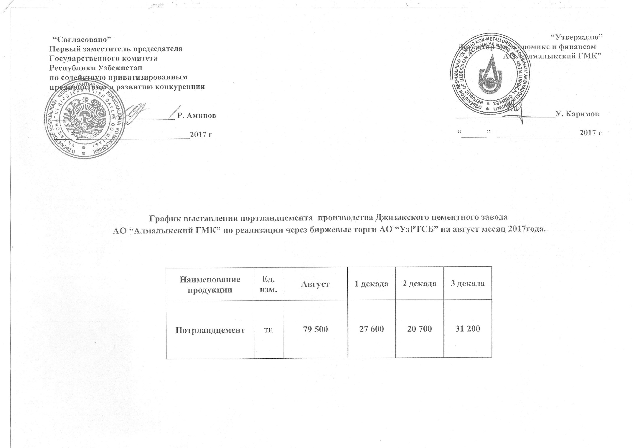
2017 йил август ойида Жиззах цемент заводи "Алмалик КМК" томонидан биржа савдоларига сотувга қўиладиган цемент маҳсулоти миқдорлари ЖАДВАЛИ

Маҳсулот номи | Ўлчов бирлиги | Август | 1 декада | 2 декада | 3 декада
Портландцемент | тн | 79,500 | 27,600 | 20,700 | 31,200

